关系图
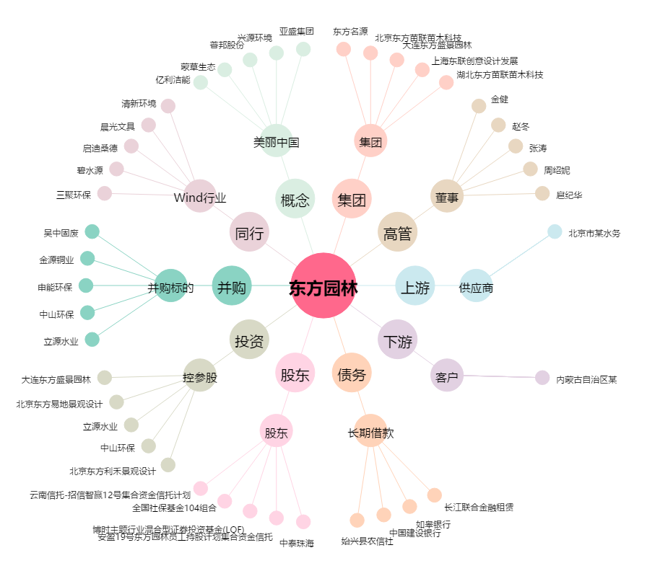
东方园林[002310.SZ] - 关系概览图

